Datos personales
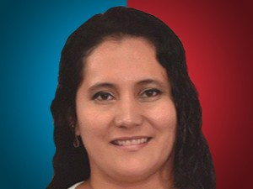

Nombres: | Shirley María
Apellidos: | Aldás Malave
Facebook:
Twitter: | @aldas_shirley
Descripción:

